機能概要
機能概要 |  | 業 務 | 社宅 | 機 能 | 社宅情報管理 |  | 作成者 | 湯浅 | 作成日 | 2015-12-28
 |  | 処 理 | 社宅台帳管理 | 処理種別 | オンライン |  | 修正者 |  | 修正日

入居者
社宅
 | 機能概要 |  |  |  |  | データフロー
 | 社宅管理主任が、社宅の「敷地」「棟」「部屋」の各情報の登録、維持のために、社宅情報の登録、補正、削除を行います。 社宅の登録は、社宅（敷地）、棟、部屋を最低１棟1部屋以上で登録します。 社宅の部屋情報の登録または補正により、基準社宅使用料の計算を行います。 社宅の部屋情報に「共益費」の入力項目を追加し、共益費を管理します。 社宅の部屋情報に「賃貸料」の入力項目を追加し、社宅賃貸料（一般市場価格）を管理します。

社宅戸別
社宅定年適用除外

社宅帰属会社
駐車場

社宅情報管理
戸別使用料

社宅管理事務所
入居者使用料

社宅棟
社宅使用料等訂正通知書
 | 前提条件・制約事項・運用上の留意事項
 | ・新規に社宅を登録する場合は、社宅コードは、自動採番されます。 ・社宅の登録（現在は借上社宅）、社宅の廃止の発生の都度投入する。

入居者
社宅

社宅定年適用除外
社宅棟

駐車場
社宅戸別

戸別使用料
勤務先通勤時間

入居者使用料
寮長
 | セキュリティ要件
 | ・利用権限 BA ・ロール名 社宅管理主任、社宅管理事務所 ・セキュリティ範囲 自管理社宅

空室
社宅使用料等訂正通知書

寮長
社宅管理主任

画面遷移図
画面遷移図 | 業 務 | 社宅 | 機 能 | 社宅情報管理 | 作成者 | 湯浅 | 作成日 | 2015-12-28
 | 処 理 | 社宅台帳管理 | 処理種別 | オンライン | 修正者 | 井上 | 修正日 | 2016-04-30

業務メニュー
「社宅情報管理」
メニュー
社宅情報管理検索画面
CHC10S01
「検索」ボタン
「新規登録」ボタン
社宅情報管理（社宅・棟）画面
CHC10S02

「クリア」ボタン
「検索画面に戻る」ボタン

「登録」ボタン
「社宅戸別」ボタン

「前画面に戻る」ボタン

社宅情報管理（社宅戸別）画面
（社宅戸別タブ）
CHC10S03
社宅情報管理（社宅戸別）画面
（賃貸料・使用料タブ）
CHC10S03
社宅情報管理（社宅戸別）画面
（その他タブ）
CHC10S03

「対応表」ボタン
「入居履歴」ボタン
別ウィンドウで開く
別ウィンドウで開く

対応表画面
CHC10S05
入居履歴画面
CHC10S04

画面レイアウト
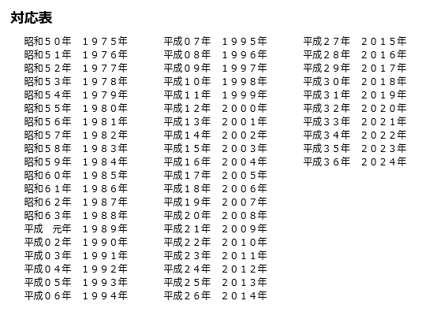
画面レイアウト |  |  | 業 務 | 社宅 |  | 機 能 | 社宅情報管理 |  | 作成者 | 湯浅 | 作成日 | 2015-12-28
 |  |  | 処 理 | 社宅台帳管理 |  | 処理種別 | オンライン |  | 修正者 | 佐藤 | 修正日 | 2017-01-15

 | 画面名 | 社宅情報管理検索 |  | 表示名 | 社宅情報管理検索 | 画面ＩＤ |  | CHC10S01

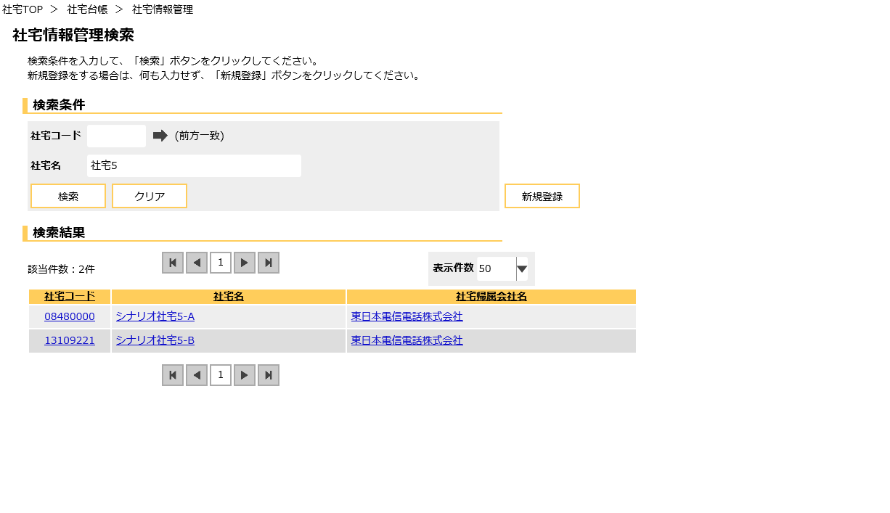

検索結果

 | 画面名 | 社宅情報管理（１／５） |  | 表示名 | 社宅情報管理 | 画面ＩＤ |  | CHC10S02

 | ◆『新規登録』ボタン押下時

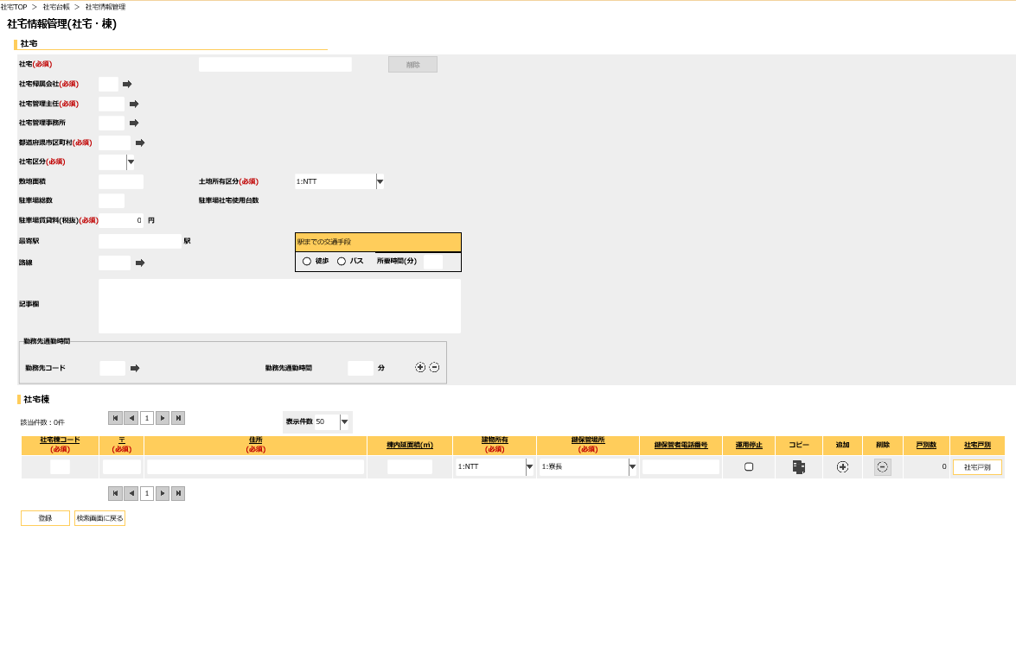
 | ※画面サイズ1280に収まらないため、縮尺表示しています。

下記の※①参照

下記の※②参照
下記の※③参照

 | 画面名 | 社宅情報管理（２／５） |  | 表示名 | 社宅情報管理 | 画面ＩＤ |  | CHC10S02

※①
 | ◆『新規登録』ボタン押下時

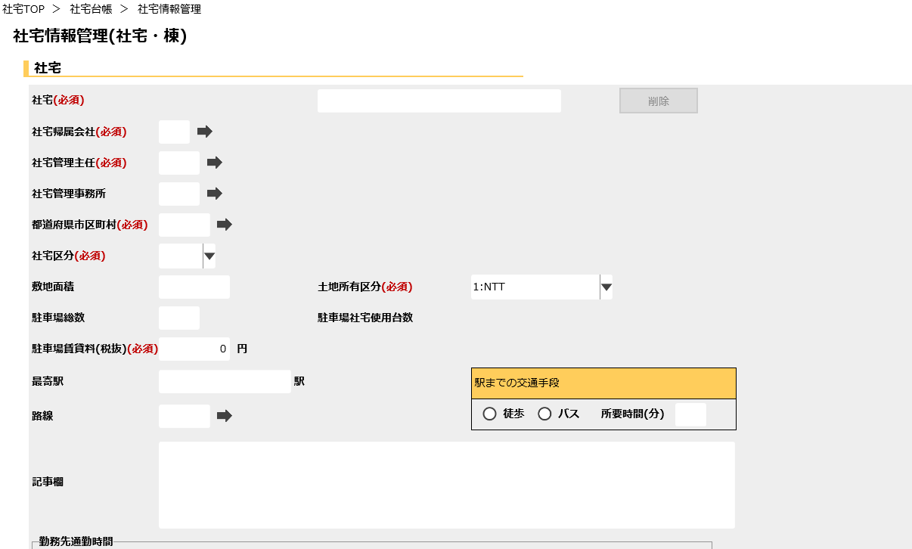

社宅削除
社宅コード

社宅名

社宅帰属会社名
社宅管理主任名

社宅管理事務所名

都道府県市区町村名

路線名

勤務先通勤時間追加
勤務先通勤時間削除

勤務先名

 | 画面名 | 社宅情報管理（３／５） |  | 表示名 | 社宅情報管理 | 画面ＩＤ |  | CHC10S02

 | ◆『新規登録』ボタン押下時
※②

社宅住所

※③

路線名

社宅棟コピー
社宅棟追加
社宅棟削除

 | 画面名 | 社宅情報管理（４／５） |  | 表示名 | 社宅情報管理 | 画面ＩＤ |  | CHC10S02

 | ◆登録済みのデータ表示時
※①

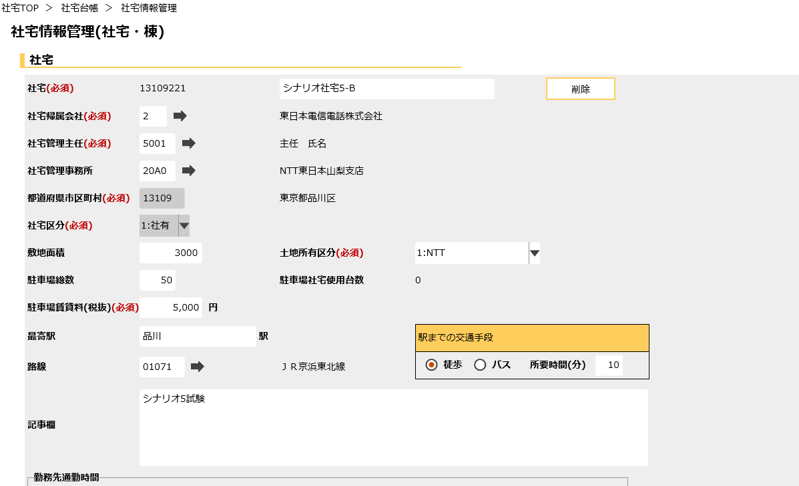

社宅コード
社宅削除

社宅名
社宅帰属会社名

社宅管理主任名

社宅管理事務所名

都道府県市区町村名

路線名

勤務先名

 | 画面名 | 社宅情報管理（５／５） |  | 表示名 | 社宅情報管理 | 画面ＩＤ |  | CHC10S02

 | ◆登録済みのデータ表示時
※②

社宅住所

※③

社宅棟コピー
社宅棟追加
社宅棟削除

 | 画面名 | 社宅情報管理（社宅戸別）画面（１／７） |  |  |  | 画面ＩＤ |  | CHC10S03

下記の※④参照
 | ◆社宅戸別タブ
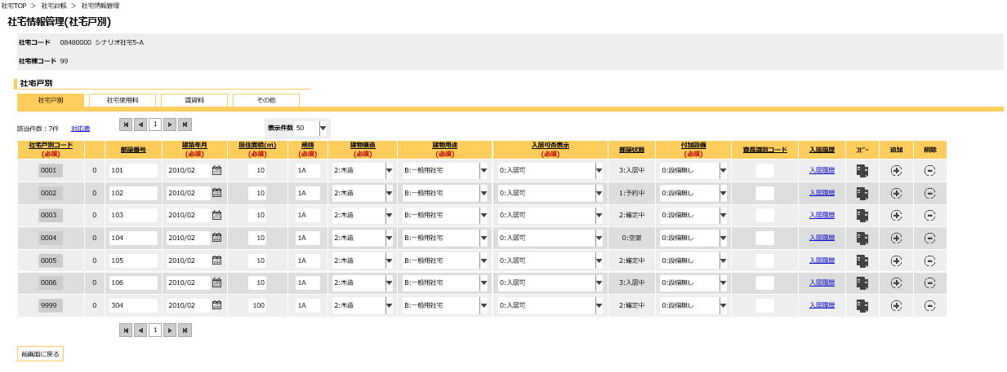
下記の※⑤参照

 | 画面名 | 社宅情報管理（社宅戸別）画面（２／７） |  |  |  | 画面ＩＤ |  | CHC10S03

※④
 | ◆社宅戸別タブ
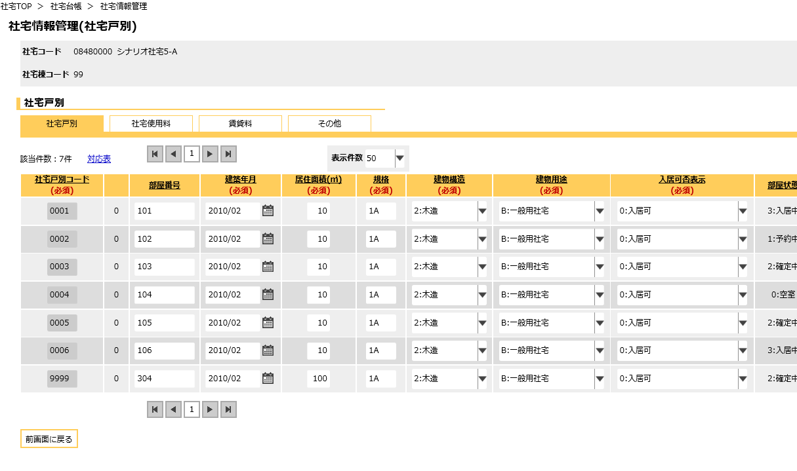
社宅名

分割部屋コード

 | 画面名 | 社宅情報管理（社宅戸別）画面（３／７） |  |  |  | 画面ＩＤ |  | CHC10S03

 | ◆社宅戸別タブ
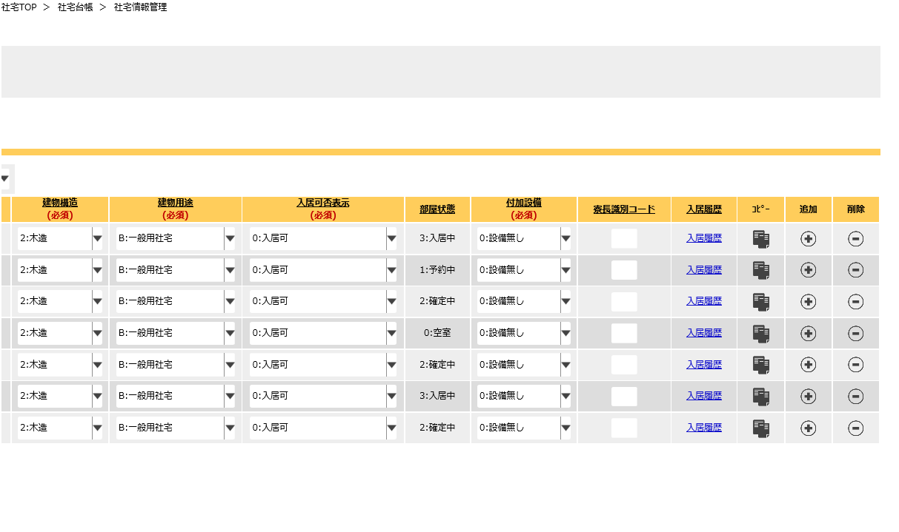
下記の※⑤参照

社宅戸別削除

社宅戸別コピー
社宅戸別追加

 | 画面名 | 社宅情報管理（社宅戸別）画面（４／７） |  |  |  | 画面ＩＤ |  | CHC10S03

 | ◆社宅使用料タブ
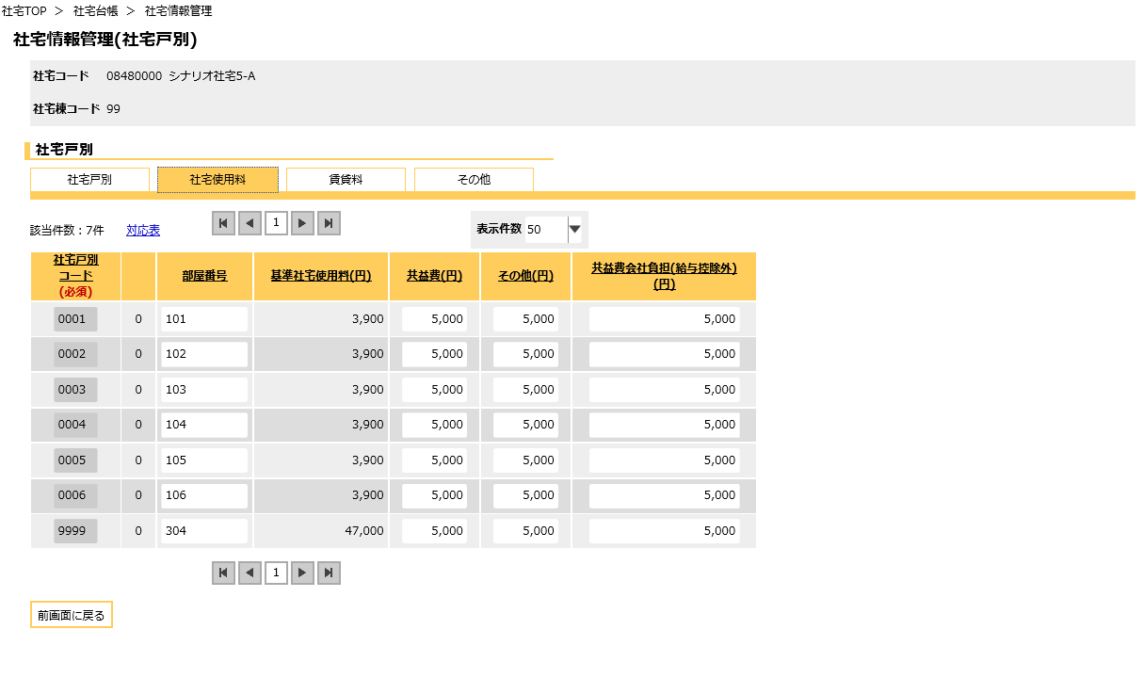
社宅名

分割部屋コード

 | 画面名 | 社宅情報管理（社宅戸別）画面（５／７） |  |  |  | 画面ＩＤ |  | CHC10S03

 | ◆賃貸料タブ
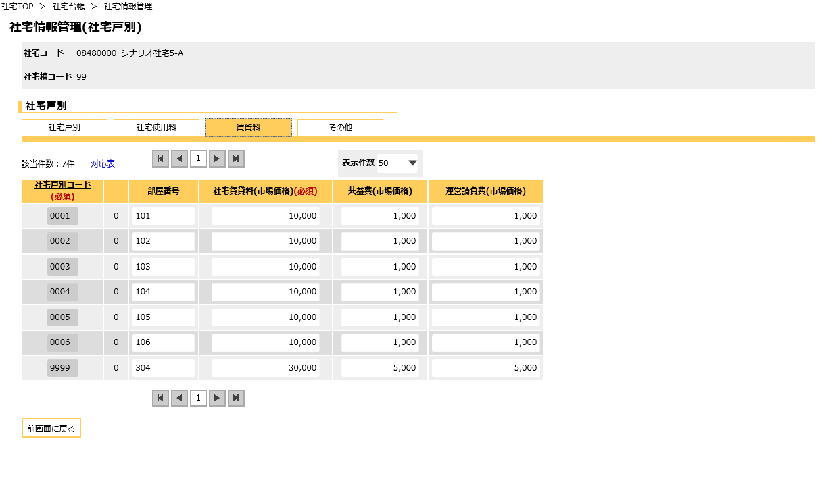
社宅名

分割部屋コード

 | 画面名 | 社宅情報管理（社宅戸別）画面（６／７） |  |  |  | 画面ＩＤ |  | CHC10S03

 | ◆その他タブ
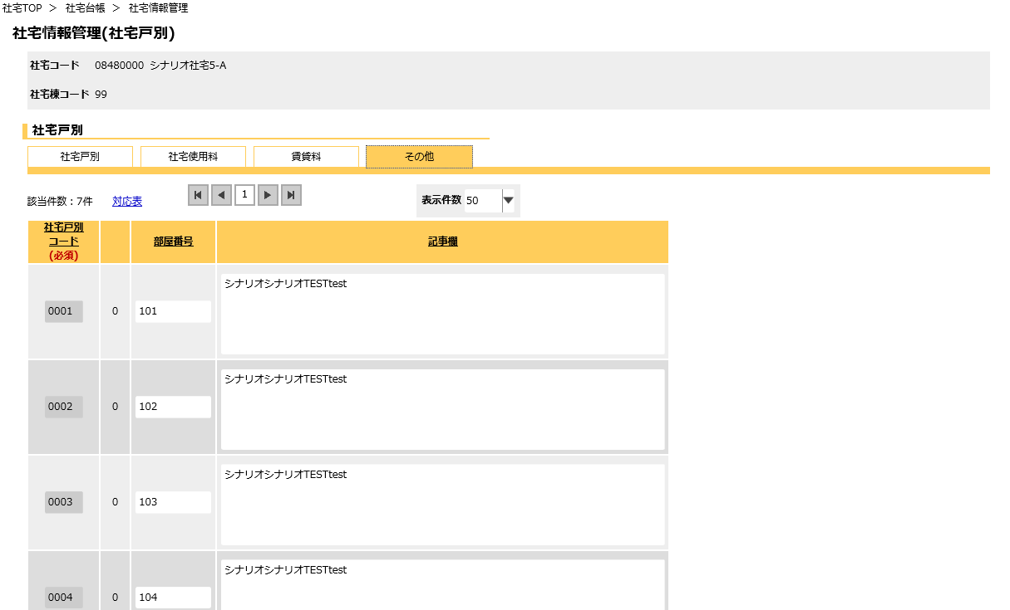
社宅名

分割部屋コード

 | 画面名 | 社宅情報管理（社宅戸別）画面（７／７） |  |  |  | 画面ＩＤ |  | CHC10S03

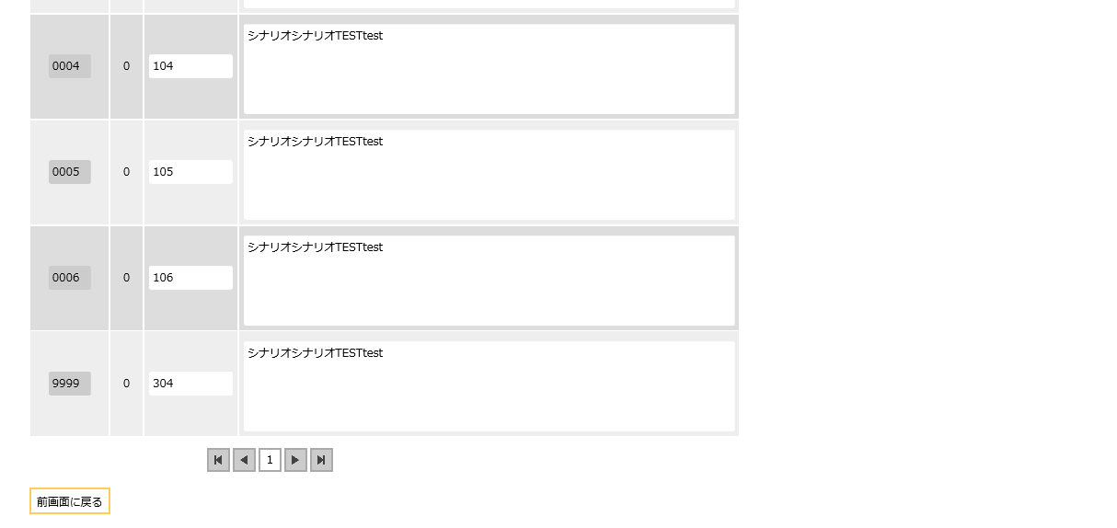
 | ◆その他タブ

 | 画面名 | 入居履歴 |  |  |  | 画面ＩＤ |  | CHC10S04

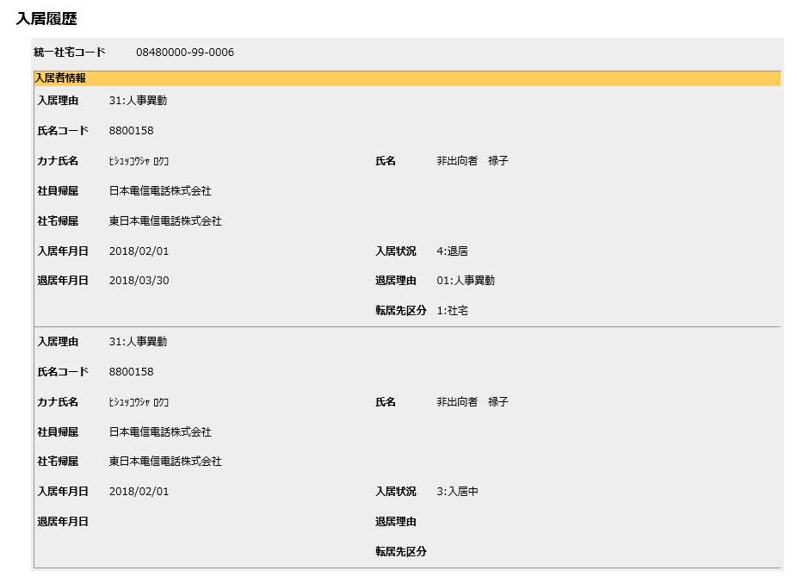

 | 画面名 | 対応表 |  |  |  | 画面ＩＤ |  | CHC10S05

機能詳細
機能詳細 |  |  |  | 業 務 |  |  | 社宅 | 機 能 | 社宅情報管理 | 作成者 | 湯浅 |  | 作成日 |  | 2015-12-28
 |  |  |  | 処 理 |  |  | 社宅台帳管理 | 処理種別 | オンライン | 修正者 | 藤橋 |  | 修正日 |  | 2018-03-30

入力 |  | 処理 |  |  |  |  |  |  |  |  | イベントID | 出力

社宅情報管理検索画面
 |  |  | １．社宅情報管理検索画面
 |  |  | （１）初期表示 |  |  |  |  |  |  |  | CHC10S0101
 |  |  |  | ア．画面項目仕様に基づき画面を表示する。
 |  |  |  | イ．説明エリアにメッセージを表示する。
社宅情報管理検索画面
社宅情報管理（社宅・棟）画面
テーブル
 |  |  | （２）『検索』ボタン押下時 |  |  |  |  |  |  |  | CHC10S0102
 |  |  |  | ア．入力項目のチェックを行う。（「チェック仕様 １．社宅情報管理検索画面 項番01」を参照）
 |  |  |  | イ．検索条件のチェックを行う。（「チェック仕様 １．社宅情報管理検索画面 項番02」を参照）
 | ［社宅］ |  |  | ウ．［社宅］［社宅戸別］より検索条件に該当する情報を取得し、一覧表示する。
 | ［社宅戸別］
 | ［社宅帰属会社］
 |  |  | （３）『クリア』ボタン押下時 |  |  |  |  |  |  |  | CHC10S0103
 |  |  |  | ア．『社宅コード』『社宅名』の値をクリアする。
 |  |  |  | イ．『検索結果』に表示した社宅情報を非表示にする。
社宅情報管理（社宅・棟）画面
 |  |  | （４）『新規登録』ボタン押下時 |  |  |  |  |  |  |  | CHC10S0104
 |  |  |  | ア．社宅情報管理（社宅・棟）画面に遷移する。

 |  |  | （５）『検索結果（データ行）』ハイパーリンク押下時 |  |  |  |  |  |  |  | CHC10S0105
 |  |  |  | ア．社宅情報管理（社宅・棟）画面に遷移する。

 |  |  | （６）『社宅コード』の選択ダイアログ押下時 |  |  |  |  |  |  |  | CHC10S0106
 |  |  |  | ア．［社宅］を参照し、社宅コードを抽出する。
 |  |  |  |  | （業務内共通「１．選択ダイアログ」の「社宅コードの選択」（検索機能有り）を参照）

テーブル
 |  |  | ２．社宅情報管理（社宅・棟）画面
 | ［社宅］ |  | （１）初期表示 |  |  |  |  |  |  |  | CHC10S0201
 | ［社宅戸別］ |  |  | ア．画面項目仕様に基づき画面を表示する。
 | ［社宅帰属会社］ |  |  | イ．操作者のログインIDをキーに社宅管理主任コードまたは社宅管理事務所コードを取得する。
 | ［社宅管理事務所］ |  |  | ウ．社宅管理事務所でのログインの場合、
 | ［社宅棟］ |  |  | ［社宅管理事務所］より社宅管理主任事務所コードをキーに社宅管理主任コードを取得する。

 |  |  |  | エ．『新規登録』ボタン押下による画面遷移の場合
 |  |  |  | （ア）『社宅コード』を非表示にする。
 |  |  |  | （イ）『社宅削除』『社宅棟削除』ボタンを非活性にする。

 |  |  |  | オ．登録済のデータ表示時（『検索』ボタン押下・『検索結果』のハイパーリンク押下による画面遷移の場合）
 |  |  |  | （ア）［社宅］［社宅戸別］より検索条件に該当する情報を取得する。
 |  |  |  | （「チェック仕様 ２．社宅情報管理（社宅・棟）画面 項番01」を参照）
 |  |  |  | （イ）［社宅棟］より［社宅．社宅コード］をキーに削除表示が“0”（有効）である社宅棟情報を取得する。
 |  |  |  | （ウ）［社宅戸別］より［社宅．社宅コード］［社宅棟．社宅棟コード］をキーに削除表示が“0”（有効）である
 |  |  |  | 社宅戸別情報を取得する。
 |  |  |  | （エ）『都道府県市区町村』『社宅区分』を入力不可にする。
 |  |  |  | （オ）『社宅棟コード』を入力不可にする。
 |  |  |  | （カ）［社宅棟．運用区分］が“1”（運用停止）のレコードの『社宅棟削除』ボタンを非活性にする。

 |  |  |  | カ．『社宅使用料訂正通知書』ハイパーリンクを非表示にする。

 |  |  | （２）『運用停止』チェックボックス入力時 |  |  |  |  |  |  |  | CHC10S0202
 |  |  |  | ア．入力値のチェックを行う。（「チェック仕様 ２．社宅情報管理（社宅・棟）画面 項番02」を参照）
 |  |  |  | イ．『運用停止』チェックボックスにチェックを入れた（“1”（運用停止）に変更した）場合
 |  |  |  | （ア）運用停止に変更した社宅棟に対応する社宅戸別の『部屋状態』を“4”（運用停止中）に設定する。
 |  |  |  | （イ）運用停止に変更した社宅棟の『社宅棟削除』ボタンを非活性にする

 |  |  |  | ウ．『運用停止』チェックボックスのチェックを外した（“0”（運用可能）に変更した）場合
 |  |  |  | （ア）運用可能に変更した社宅棟に対応する社宅戸別の『部屋状態』を“0”（空室）に設定する。

 |  |  | （３）『社宅削除』ボタン押下時 |  |  |  |  |  |  |  | CHC10S0203
 |  |  |  | ア．バリデーションチェックを行う。（「画面項目仕様」を参照）
 |  |  |  | イ．入力チェックを行う。（「チェック仕様 ２．社宅情報管理（社宅・棟）画面 項番11～16、27」を参照）
 |  |  |  | ウ．社宅削除のチェックを行う。（「チェック仕様 ２．社宅情報管理（社宅・棟）画面 項番07～10」を参照）
 |  |  |  | エ．『検索画面に戻る』『登録』ボタンを除くすべての入力項目を入力不可にする。

 |  |  | （４）『勤務先通勤時間追加』ボタン押下時 |  |  |  |  |  |  |  | CHC10S0204
 |  |  |  | ア．『勤務先通勤時間』の入力行の追加を行う。

 |  |  | （５）『勤務先通勤時間削除』ボタン押下時 |  |  |  |  |  |  |  | CHC10S0205
 |  |  |  | ア．『勤務先通勤時間』の入力行の削除を行う。

 |  |  | （６）『社宅棟追加』ボタン押下時 |  |  |  |  |  |  |  | CHC10S0206
 |  |  |  | ア．『社宅棟』の入力行の追加を行う。
 |  |  |  | イ．追加行の建物所有コードを“1”（NTT）、鍵保管場所コードを“1”（寮長）、削除表示を“0”（有効）、
 |  |  |  | 運用区分を“0”（運用可能）に設定する。

 |  |  | （７）『社宅棟削除』ボタン押下時 |  |  |  |  |  |  |  | CHC10S0207
 |  |  |  | ア．社宅棟削除のチェックを行う。（「チェック仕様 ２．社宅情報管理（社宅・棟）画面 項番03～06」を参照）
 |  |  |  | イ．削除対象の『社宅棟削除』『社宅戸別』ボタンを非活性にする。
 |  |  |  | ウ．削除対象の『社宅棟』グループの入力項目をすべて入力不可にする。

テーブル
 |  |  | （８）『社宅棟コピー』ボタン押下時 |  |  |  |  |  |  |  | CHC10S0208
 | ［入居者］ |  |  | ア．ボタンが押下された該当の『社宅棟』から追加行へ全値のコピーを行う。
 | ［社宅定年適用除外］ |  |  | イ．追加行の社宅棟コードを“”（空白）に設定する。
 | ［戸別使用料］ |  |  | ウ．作成レコードをもとに『社宅棟』の入力行の追加を行う。
 | ［入居者使用料］
 | ［社宅使用料等訂正通知書］ |  | （９）『登録』ボタン押下時 |  |  |  |  |  |  |  | CHC10S0209
 | ［寮長］ |  |  | ア．バリデーションチェックを行う。（「画面項目仕様」を参照）
 |  |  |  | （ア）確認ダイアログで『はい』を選択した場合、以下の処理を実行する。
 |  |  |  |  | ａ．入力項目のチェックを行う。（「チェック仕様 ２．社宅情報管理（社宅・棟）画面 項番02、11～20、27」を参照）
 |  |  |  |  | ｂ．『新規登録』ボタン押下による画面遷移の場合、社宅コードを自動付番して取得する。
 |  |  |  |  | （業務内共通関数「社宅コード取得」を参照）
 |  |  |  |  | （ａ）社宅コードが取得できなかった場合、エラーメッセージを表示する。
 |  |  |  |  | （「チェック仕様 ２．社宅情報管理（社宅・棟）画面 項番21」を参照）

 |  |  |  |  | ｃ．『社宅棟』グループ毎に以下の処理を繰り返し行う。
 |  |  |  |  | 削除表示が“0”（有効）の社宅棟を以下処理の対象とする。
 |  |  |  |  | （ａ）処理対象の社宅棟に対応する社宅情報管理（社宅戸別）画面の『社宅戸別』グループ毎に以下の処理を繰り返し行う。
 |  |  |  |  | 削除表示が“0”（有効）の社宅戸別を以下処理の対象とする。
 |  |  |  |  |  | ⅰ．『社宅名』『社宅管理主任』『社宅管理事務所』『建物用途』の何れかが変更された
 |  |  |  |  |  | かつ、［社宅戸別．部屋状態コード］が“1”（予約中）、“2”（確定中）、“3”（入居中）、
 |  |  |  |  |  | “5”（入居中(退居予定)）、“6”（予約(退居予定)）、“7”（確定(退居予定)）の何れかの場合、以下の処理を行う。
 |  |  |  |  |  | （ⅰ）［社宅戸別］の社宅コード、社宅棟コード、社宅戸別コード、分割部屋コードをキーに［入居者］の更新を行う。
 |  |  |  |  |  | （「テーブル更新仕様 入居者 更新」を参照）
 |  |  |  |  |  | （ⅱ）『建物用途』が変更された、かつ［社宅戸別．部屋状態コード］が“3”（入居中）、“5”（入居中(退居予定)）、
 |  |  |  |  |  | “6”（予約(退居予定)）、“7”（確定(退居予定)）、かつ［入居者．入居状況コード］が“3”（入居中）である場合、
 |  |  |  |  |  | ［入居者］の氏名コード、入居申込管理番号をキーに［社宅定年適用除外］［入居者］の更新を行う。
 |  |  |  |  |  | （「補足説明 ２．［社宅定年適用除外］［入居者］の更新処理」を参照）
 |  |  |  |  |  | （ⅲ）『建物用途』が変更された、かつ［入居者．入居状況コード］が“3”（入居中）である場合、
 |  |  |  |  |  | ［入居者］の氏名コード、入居申込管理番号をキーに［駐車場］の更新を行う。
テーブル
 |  |  |  |  |  | （「テーブル更新仕様 駐車場 更新」を参照） |  |  |  |  |  |  |  | ［入居者］
 |  |  |  |  |  |  |  |  |  |  |  |  |  | ［社宅定年適用除外］
 |  |  |  |  |  | ⅱ．『社宅帰属会社』『付加設備』『居住面積』『建築年月』『共益費』『その他』の何れかが変更された場合、以下の処理を行う。 |  |  |  |  |  |  |  | ［駐車場］
 |  |  |  |  |  | （ⅰ）［社宅戸別．部屋状態コード］が“3”（入居中）、“5”（入居中(退居予定)）、“6”（予約(退居予定)）、 |  |  |  |  |  |  |  | ［戸別使用料］
 |  |  |  |  |  | “7”（確定(退居予定)）、かつ［入居者．入居状況コード］が“3”（入居中）である場合、 |  |  |  |  |  |  |  | ［入居者使用料］
 |  |  |  |  |  | 社宅使用料の変更があるか確認し、［入居者使用料］［社宅使用料等訂正通知書］の追加または更新を行う。 |  |  |  |  |  |  |  | ［社宅使用料等訂正通知書］
 |  |  |  |  |  | （「補足説明 １．［戸別使用料］［入居者使用料］［社宅使用料等訂正通知書］の更新処理」を参照） |  |  |  |  |  |  |  | ［社宅］
 |  |  |  |  |  | （「チェック仕様 項番２-28」を参照） |  |  |  |  |  |  |  | ［社宅棟］
 |  |  |  |  |  | ⅲ．『社宅帰属会社』『付加設備』『居住面積』『建築年月』『共益費』『その他』『共益費会社負担（給与控除外）』の |  |  |  |  |  |  |  | ［社宅戸別］
 |  |  |  |  |  | 何れかが変更された場合、［戸別使用料］の追加または更新を行う。 |  |  |  |  |  |  |  | ［勤務先通勤時間］
 |  |  |  |  |  | （「補足説明 １．［戸別使用料］［入居者使用料］［社宅使用料等訂正通知書］の更新処理」を参照） |  |  |  |  |  |  |  | ［寮長］
 |  |  |  |  |  |  |  |  |  |  |  |  |  | ［空室］
 |  |  |  |  | ｄ．［社宅］の追加または更新を行う。（「テーブル更新仕様 社宅 追加、更新」を参照） |  |  |  |  |  |  |  |  | ［社宅管理主任］
 |  |  |  |  | ｅ．［社宅棟］の追加または更新を行う。（「テーブル更新仕様 社宅棟 追加、更新」を参照）
 |  |  |  |  | ｆ．［社宅戸別］の追加または更新を行う。（「テーブル更新仕様 社宅戸別 追加、更新」を参照）
 |  |  |  |  | ｇ．［勤務先通勤時間］の追加または更新を行う。（「テーブル更新仕様 勤務先通勤時間 追加、更新」を参照）

 |  |  |  |  | ｈ．空室数のチェックを行い、［空室］の更新を行う。（業務内共通関数「空室チェック」を参照）
 |  |  |  |  | ｉ．『駐車場賃貸料(税抜)』が変更された場合、［駐車場賃貸料］の追加または更新を行う。
 |  |  |  |  | （「テーブル更新仕様 駐車場賃貸料 追加、更新」を参照）
 |  |  |  |  | ｊ．『社宅賃貸料（市場価格）』『共益費（市場価格）』『運営請負費（市場価格）』が変更された場合
 |  |  |  |  | ［社宅賃貸料］の追加または更新を行う。（「テーブル更新仕様 社宅賃貸料 追加、更新」を参照）

 |  |  |  |  | ｋ．［寮長］の更新を行う。
 |  |  |  |  | （ａ）［寮長］より社宅コードをキーに削除表示が“0”（有効）である寮長情報を取得し、
 |  |  |  |  | 寮長識別コードごとに以下の処理を繰り返し行う。
 |  |  |  |  |  | ⅰ．［社宅戸別］より社宅コード、寮長識別コードをキーに部屋数（レコード数）を取得する。
 |  |  |  |  |  | ⅱ．部屋数が［寮長．受持部屋数］から変更されている場合、
 |  |  |  |  |  | （ａ）で取得した社宅コード、寮長識別コード、氏名コード、指名年月日をキーに［寮長］の更新を行う。
 |  |  |  |  |  | （「テーブル更新仕様 寮長 更新」を参照）

 |  |  |  |  | ｌ．『新規登録』ボタン押下による画面遷移の場合
 |  |  |  |  | （ａ）自動付番して取得した社宅コードの確認メッセージを表示する。
 |  |  |  |  | （「チェック仕様 ２．社宅情報管理（社宅・棟）画面 項番22」を参照）
 |  |  |  |  | （ｂ）『社宅コード』に上記取得した社宅コードを設定し表示する。

 |  |  |  |  | ｍ．処理完了メッセージを表示する。

 |  |  | （１０）『社宅使用料訂正通知書』ハイパーリンク押下時 |  |  |  |  |  |  |  | CHC10S0210
 |  |  |  | ア．「使用料訂正通知書」の帳票出力バッチを実行し、出力されたＰＤＦを別ウィンドウで表示する。
 |  |  |  | ［社宅使用料等訂正通知書］の追加を行った件数分の帳票が出力される。
 |  |  |  | （外部機能仕様「使用料訂正通知書」を参照）

 |  |  | （１１）『社宅帰属会社』の選択ダイアログ押下時 |  |  |  |  |  |  |  | CHC10S0211
 |  |  |  | ア．［社宅帰属会社］を参照し、社宅帰属会社コードを抽出する。
 |  |  |  | （業務内共通「１．選択ダイアログ」の「社宅帰属会社コードの選択」を参照）
 |  |  |  | イ．抽出した社宅帰属会社コードに対応する［社宅帰属会社．社宅帰属会社名］を『社宅帰属会社名』に表示する。

 |  |  | （１２）『社宅管理主任』の選択ダイアログ押下時 |  |  |  |  |  |  |  | CHC10S0212
 |  |  |  | ア．［社宅管理主任］を参照し、社宅管理主任コードを抽出する。
 |  |  |  | （業務内共通「１．選択ダイアログ」の「社宅管理主任コードの選択」を参照）
 |  |  |  | イ．抽出した社宅管理主任コードに対応する［社宅管理主任．社宅管理主任名］を『社宅管理主任名』に表示する。

 |  |  | （１３）『社宅管理事務所』の選択ダイアログ押下時 |  |  |  |  |  |  |  | CHC10S0213
 |  |  |  | ア．［社宅管理事務所］を参照し、社宅管理事務所コードを抽出する。
 |  |  |  | （業務内共通「１．選択ダイアログ」の「社宅管理事務所コードの選択」を参照）
 |  |  |  | イ．抽出した社宅管理事務所コードに対応する［社宅管理事務所．社宅管理事務所名］を『社宅管理事務所名』に表示する。

 |  |  | （１４）『路線』の選択ダイアログ押下時 |  |  |  |  |  |  |  | CHC10S0214
 |  |  |  | ア．［路線］を参照し、路線コードを抽出する。
 |  |  |  | （業務内共通「１．選択ダイアログ」の「路線コードの選択」を参照）
 |  |  |  | イ．抽出した路線コードに対応する［路線．路線名］を『路線名』に表示する。

 |  |  | （１５）『勤務先』の選択ダイアログ押下時 |  |  |  |  |  |  |  | CHC10S0215
 |  |  |  | ア．［勤務先］を参照し、勤務先コードを抽出する。
 |  |  |  | （業務内共通「１．選択ダイアログ」の「勤務先コードの選択」を参照）
 |  |  |  | イ．抽出した勤務先コードに対応する［勤務先．勤務先名］を『勤務先名』に表示する。

社宅情報管理（社宅戸別）画面
 |  |  | （１６）『都道府県市区町村』の選択ダイアログ押下時 |  |  |  |  |  |  |  | CHC10S0216
 |  |  |  | ア．［市区町村］を参照し、都道府県市区町村を抽出する。
 |  |  |  | （業務内共通「１．選択ダイアログ」の「都道府県市区町村の選択」を参照）
 |  |  |  | イ．抽出した都道府県市区町村に対応する［市区町村．都道府県市区町村名］を『都道府県市区町村名』に表示する。
テーブル
 | ［社宅戸別］ |  | （１７）『社宅戸別』ボタン押下時 |  |  |  |  |  |  |  | CHC10S0217
 |  |  |  | ア．社宅情報管理（社宅戸別）画面に遷移する。

 |  |  | ３．社宅情報管理（社宅戸別）画面
 |  |  | （１）初期表示 |  |  |  |  |  |  |  | CHC10S0301
 |  |  |  | ア．画面項目仕様に基づき画面を表示する。
 |  |  |  | イ．社宅情報管理（社宅・棟）画面の『社宅コード』『社宅名』『社宅棟コード』を表示する。
 |  |  |  | ウ．［社宅戸別］より『社宅コード』『社宅棟コード』をキーに削除表示が“0”（有効）である社宅戸別情報を取得する。
 |  |  |  | エ．項番ウで社宅戸別情報を取得できた場合、『社宅戸別コード』を入力不可にする。
 |  |  |  | オ．項番ウで社宅戸別情報を取得できなかった場合、『社宅戸別削除』ボタンを非活性にする。
 |  |  |  | カ．［社宅棟．運用区分］が“1”（運用停止）の場合、『社宅戸別コピー』『社宅戸別追加』『社宅戸別削除』ボタンを非活性にする。
 |  |  |  | キ．［社宅戸別．分割部屋コード］が“0”（0）以外、または［社宅戸別．部屋状態コード］が“4”（運用停止中）である
 |  |  |  | 社宅戸別の『社宅戸別コピー』『社宅戸別追加』『社宅戸別削除』ボタンを非活性にする。
 |  |  |  | ク．［社宅戸別．分割部屋コード］が“0”（0）以外である社宅戸別の『部屋番号』『建築年月』『居住面積』『規格』『建物構造』
 |  |  |  | 『建物用途』『入居可否表示』『付加設備』『寮長識別コード』を入力不可にする

 |  |  | （２）『建物用途』プルダウン入力時 |  |  |  |  |  |  |  | CHC10S0302
 |  |  |  | ア．入力値のチェックを行う。（「チェック仕様 ３．社宅情報管理（社宅戸別）画面 項番01～02」を参照）
 |  |  |  | （ア）チェックエラーとなった場合、『建物用途』プルダウンに入力前の値を設定する。

 |  |  | （３）『社宅戸別追加』ボタン押下時 |  |  |  |  |  |  |  | CHC10S0303
 |  |  |  | ア．『社宅戸別』の入力行の追加を行う。
 |  |  |  | イ．追加行の建物構造コードに“1”（コンクリート）、削除表示を“0”（有効）、分割部屋コードを“0”（0）、
 |  |  |  | 入居可否コードを“0”（入居可）、部屋状態コードを“0”（空室）、分割元フラグを“0”、
 |  |  |  | 入居可能性別コードを“0”（共用）、収容定数を1に設定する。

 |  |  | （４）『社宅戸別削除』ボタン押下時 |  |  |  |  |  |  |  | CHC10S0304
 |  |  |  | ア．社宅戸別削除のチェックを行う。（「チェック仕様 ３．社宅情報管理（社宅戸別）画面 項番03～04」を参照）
 |  |  |  | イ．押下した『社宅戸別削除』ボタンを非活性にする。
 |  |  |  | ウ．削除対象の『社宅戸別』グループの入力項目をすべて入力不可にする。

 |  |  | （５）『社宅戸別コピー』ボタン押下時 |  |  |  |  |  |  |  | CHC10S0305
 |  |  |  | ア．ボタンが押下された該当の『社宅棟』から追加行へ全値のコピーを行う。
 |  |  |  | イ．追加行の社宅戸別コードを“”（空白）に設定する。
 |  |  |  | ウ．作成レコードをもとに『社宅戸別』の入力行の追加を行う。

 |  |  | （６）『入居履歴』ボタン押下時 |  |  |  |  |  |  |  | CHC10S0306
 |  |  |  | ア．［入居者］［社員］より社宅コード、社宅棟コード、社宅戸別コード、分割部屋コードをキーに
 |  |  |  | 入居状況コードが“1”（予約中）、“2”（確定中）、“3”（入居中）、“4”（退居）、
 |  |  |  | “6”（予約(退居予定)）、“7”（確定(退居予定)）の入居履歴情報を取得し、画面に表示する。
 |  |  |  | （「チェック仕様 ３．社宅情報管理（社宅戸別）画面 項番05」を参照）
 |  |  |  | イ．別ウィンドウで入居履歴画面を表示する。

 |  |  | （７）『対応表』ハイパーリンク押下時 |  |  |  |  |  |  |  | CHC10S0307
 |  |  |  | ア．別ウィンドウで対応表画面を表示する。（「画面レイアウト 対応表画面」を参照）

 |  |  | （８）『前画面に戻る』ボタン押下時 |  |  |  |  |  |  |  | CHC10S0308
 |  |  |  | ア．入力項目の何れかが変更された場合、以下の処理を行う。
 |  |  |  | （ア）バリデーションチェックを行う。（「画面項目仕様」を参照）
 |  |  |  | （イ）入力項目のチェックを行う。（「チェック仕様 ３．社宅情報管理（社宅戸別）画面 項番06～15」を参照）
 |  |  |  | （ウ）社宅情報管理（社宅・棟）画面にて該当社宅棟行の『戸別数』を更新する。

 |  |  |  | イ．社宅情報管理（社宅・棟）画面の元の位置に遷移する。

 |  |  | ４．入居履歴画面
 |  |  | （１）初期表示 |  |  |  |  |  |  |  | CHC10S0401
 |  |  |  | ア．画面項目仕様に基づき画面を表示する。
 |  |  |  | イ．『入居履歴』ボタン押下時に取得した入居履歴情報を画面に表示する。
 |  |  |  | ウ．社宅コード、社宅棟コード、社宅戸別コード、分割部屋コードをもとに『統一社宅コード』を作成し、画面に表示する。
 |  |  |  | （業務内共通関数「統一社宅コード変換」を参照）

